Sheet1
mpg | horsepower | weight | acceleration | origin | horsepower | 1.76%
18 | 130 | 3504 | 12 | usa | weight | 1.01%
15 | 165 | 3693 | 11.5 | usa | origin | 0.50%
18 | 150 | 3436 | 11 | usa | acceleration | 0.25%
16 | 150 | 3433 | 12 | usa | mpg | 0.00%
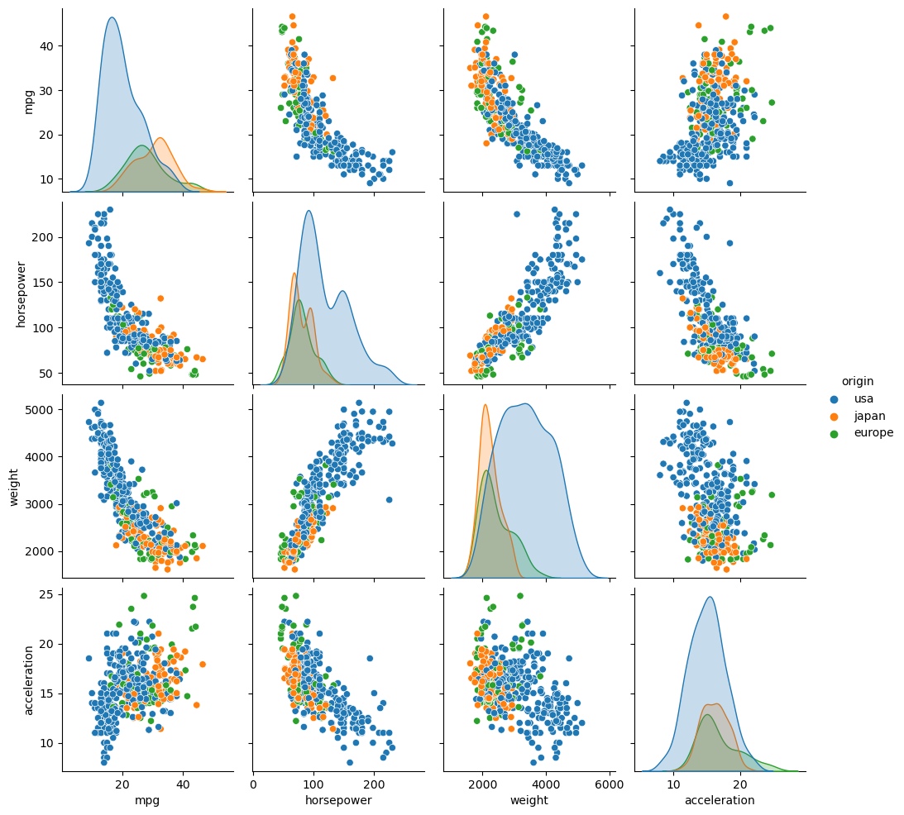
17 | 140 | 3449 | 10.5 | usa
15 | 198 | 4341 | 10 | usa
14 | 220 | 4354 | 9 | usa
14 | 215 | 4312 | 8.5 | usa
14 | 225 | 4425 | 10 | usa
15 |  | 3850 | 8.5 | usa
15 | 170 | 3563 | 10 | usa
14 | 160 | 3609 | 8 | usa
15 | 150 | 3761 | 9.5 | usa
14 | 225 | 3086 |  | usa
24 | 95 | 2372 | 15 | japan
22 | 95 | 2833 | 15.5 | usa
18 | 97 | 2774 | 15.5 | usa
21 | 85 | 2587 | 16 | usa
27 | 88 | 2130 | 14.5 | japan
26 | 46 | 1835 | 20.5 | europe
25 | 87 | 2672 | 17.5 | europe
24 | 90 | 2430 | 14.5 | europe
25 | 95 | 2375 | 17.5 | europe
26 | 113 | 2234 | 12.5 | europe
21 | 90 | 2648 | 15 | usa
10 | 215 | 4615 | 14 | usa
10 | 200 | 4376 | 15 | usa
11 | 210 | 4382 | 13.5 | usa
9 | 193 | 4732 | 18.5 | usa
27 | 88 | 2130 | 14.5 | japan
28 | 90 | 2264 | 15.5 | usa
25 | 95 | 2228 | 14 | japan
25 |  | 2046 | 19 | usa
19 | 100 | 2634 | 13 | usa
16 | 105 | 3439 | 15.5 | usa
17 | 100 | 3329 | 15.5 | usa
19 | 88 | 3302 | 15.5 | usa
18 | 100 | 3288 | 15.5 | usa
14 | 165 | 4209 | 12 | usa
14 | 175 | 4464 | 11.5 | usa
14 | 153 | 4154 | 13.5
14 | 150 | 4096 | 13
12 | 180 | 4955 | 11.5 | usa
13 | 170 | 4746 | 12 | usa
13 | 175 | 5140 | 12 | usa
18 | 110 | 2962 | 13.5 | usa
22 | 72 | 2408 | 19 | usa
19 | 100 | 3282 | 15 | usa
18 | 88 | 3139 | 14.5 | usa
23 | 86 | 2220 | 14 | usa
28 | 90 | 2123 | 14 | europe
30 | 70 | 2074 | 19.5 | europe
30 | 76 | 2065 | 14.5 | europe
31 | 65 | 1773 | 19 | japan
35 | 69 | 1613 | 18 | japan
27 | 60 | 1834 | 19 | europe
26 | 70 | 1955 | 20.5 | usa
24 | 95 | 2278 | 15.5 | japan
25 | 80 | 2126 | 17 | usa
23 | 54 | 2254 | 23.5 | europe
20 | 90 | 2408 | 19.5 | usa
21 | 86 | 2226 | 16.5 | usa
13 | 165 | 4274 | 12 | usa
14 | 175 | 4385 | 12 | usa
15 | 150 | 4135 | 13.5 | usa
14 | 153 | 4129 | 13 | usa
17 | 150 | 3672 | 11.5 | usa
11 | 208 | 4633 | 11 | usa
13 | 155 | 4502 | 13.5 | usa
12 | 160 | 4456 | 13.5 | usa
13 | 190 | 4422 | 12.5 | usa
19 | 97 | 2330 | 13.5 | japan
15 | 150 | 3892 | 12.5 | usa
13 | 130 | 4098 | 14 | usa
13 | 140 | 4294 | 16 | usa
14 | 150 | 4077 | 14 | usa
18 | 112 | 2933 | 14.5 | europe
22 | 76 | 2511 | 18 | europe
21 | 87 | 2979 | 19.5 | europe
26 | 69 | 2189 | 18 | europe
22 | 86 | 2395 | 16 | usa
28 | 92 | 2288 | 17 | japan
23 | 97 |  | 14.5 | japan
28 | 80 | 2164 | 15 | usa
27 | 88 | 2100 | 16.5 | japan
13 | 175 | 4100 | 13 | usa
14 | 150 | 3672 | 11.5 | usa
13 | 145 | 3988 | 13 | usa
14 | 137 | 4042 | 14.5 | usa
15 | 150 | 3777 | 12.5 | usa
12 | 198 | 4952 | 11.5 | usa
13 | 150 | 4464 | 12 | usa
13 | 158 | 4363 | 13 | usa
14 | 150 | 4237 | 14.5 | usa
13 | 215 | 4735 | 11 | usa
12 | 225 | 4951 | 11 | usa
13 | 175 | 3821 | 11 | usa
18 | 105 | 3121 | 16.5 | usa
16 | 100 | 3278 | 18 | usa
18 | 100 | 2945 | 16 | usa
18 | 88 | 3021 | 16.5 | usa
23 | 95 | 2904 | 16 | usa
26 | 46 | 1950 | 21 | europe
11 | 150 | 4997 | 14 | usa
12 | 167 | 4906 | 12.5 | usa
13 | 170 | 4654 | 13 | usa
12 | 180 | 4499 | 12.5 | usa
18 | 100 | 2789 | 15 | usa
20 | 88 | 2279 | 19 | japan
21 | 72 | 2401 | 19.5 | usa
22 | 94 | 2379 | 16.5 | japan
18 | 90 | 2124 | 13.5 | japan
19 | 85 | 2310 | 18.5 | usa
21 | 107 | 2472 | 14 | usa
26 | 90 | 2265 | 15.5 | europe
15 | 145 | 4082 | 13 | usa
16 | 230 | 4278 | 9.5 | usa
29 | 49 | 1867 | 19.5 | europe
24 | 75 | 2158 | 15.5 | europe
20 | 91 | 2582 | 14 | europe
19 | 112 | 2868 | 15.5 | europe
15 | 150 | 3399 | 11 | usa
24 | 110 | 2660 | 14 | europe
20 | 122 | 2807 | 13.5 | japan
11 | 180 | 3664 | 11 | usa
20 | 95 | 3102 | 16.5 | usa
21 |  | 2875 | 17 | usa
19 | 100 | 2901 | 16 | usa
15 | 100 | 3336 | 17 | usa
31 | 67 | 1950 | 19 | japan
26 | 80 | 2451 | 16.5 | usa
32 | 65 | 1836 | 21 | japan
25 | 75 | 2542 | 17 | usa
16 | 100 | 3781 | 17 | usa
16 | 110 | 3632 | 18 | usa
18 | 105 | 3613 | 16.5 | usa
16 | 140 | 4141 | 14 | usa
13 | 150 | 4699 | 14.5 | usa
14 | 150 | 4457 | 13.5 | usa
14 | 140 | 4638 | 16 | usa
14 | 150 | 4257 | 15.5 | usa
29 | 83 | 2219 | 16.5 | europe
26 | 67 | 1963 | 15.5 | europe
26 | 78 | 2300 | 14.5 | europe
31 | 52 | 1649 | 16.5 | japan
32 | 61 | 2003 | 19 | japan
28 | 75 | 2125 | 14.5 | usa
24 | 75 | 2108 | 15.5 | europe
26 | 75 | 2246 | 14 | europe
24 | 97 | 2489 | 15 | japan
26 | 93 | 2391 | 15.5 | japan
31 | 67 | 2000 | 16 | europe
19 | 95 | 3264 | 16 | usa
18 | 105 | 3459 | 16 | usa
15 | 72 | 3432 | 21 | usa
15 | 72 | 3158 | 19.5 | usa
16 | 170 | 4668 | 11.5 | usa
15 | 145 | 4440 | 14 | usa
16 | 150 | 4498 | 14.5 | usa
14 | 148 | 4657 | 13.5 | usa
17 | 110 | 3907 | 21 | usa
16 | 105 | 3897 | 18.5 | usa
15 | 110 | 3730 | 19 | usa
18 | 95 | 3785 | 19 | usa
21 | 110 | 3039 | 15 | usa
20 | 110 | 3221 | 13.5 | usa
13 | 129 | 3169 | 12 | usa
29 | 75 | 2171 | 16 | japan
23 | 83 | 2639 | 17 | usa
20 | 100 | 2914 | 16 | usa
23 | 78 | 2592 | 18.5 | usa
24 | 96 | 2702 | 13.5 | japan
25 | 71 | 2223 | 16.5 | europe
24 | 97 | 2545 | 17 | japan
18 | 97 | 2984 | 14.5 | usa
29 | 70 | 1937 | 14 | europe
19 | 90 | 3211 | 17 | usa
23 | 95 | 2694 | 15 | europe
23 | 88 | 2957 | 17 | europe
22 | 98 | 2945 | 14.5 | europe
25 | 115 | 2671 | 13.5 | europe
33 | 53 |  | 17.5 | japan
28 | 86 |  | 15.5 | europe
25 | 81 |  | 16.9 | europe
25 | 92 | 2572 | 14.9 | usa
26 | 79 | 2255 | 17.7 | usa
27 | 83 | 2202 | 15.3 | europe
17.5 | 140 | 4215 | 13 | usa
16 | 150 | 4190 | 13 | usa
15.5 | 120 | 3962 | 13.9 | usa
14.5 | 152 | 4215 | 12.8 | usa
22 | 100 | 3233 | 15.4 | usa
22 | 105 | 3353 | 14.5 | usa
24 | 81 | 3012 | 17.6 | usa
22.5 | 90 | 3085 | 17.6 | usa
29 | 52 | 2035 | 22.2 | usa
24.5 | 60 | 2164 | 22.1 | usa
29 | 70 | 1937 | 14.2 | europe
33 | 53 | 1795 | 17.4 | japan
20 | 100 | 3651 | 17.7 | usa
18 | 78 | 3574 | 21 | usa
18.5 | 110 | 3645 | 16.2 | usa
17.5 | 95 | 3193 | 17.8 | usa
29.5 | 71 | 1825 | 12.2 | europe
32 | 70 | 1990 | 17 | japan
28 | 75 | 2155 | 16.4 | japan
26.5 | 72 | 2565 | 13.6 | usa
20 | 102 | 3150 | 15.7 | europe
13 | 150 | 3940 | 13.2 | usa
19 | 88 | 3270 | 21.9 | europe
19 | 108 | 2930 | 15.5 | japan
16.5 | 120 | 3820 | 16.7 | europe
16.5 | 180 | 4380 | 12.1 | usa
13 | 145 | 4055 | 12 | usa
13 | 130 | 3870 | 15 | usa
13 | 150 | 3755 | 14 | usa
31.5 | 68 | 2045 | 18.5 | japan
30 | 80 | 2155 | 14.8 | usa
36 | 58 | 1825 | 18.6 | europe
25.5 | 96 | 2300 | 15.5 | usa
33.5 | 70 | 1945 | 16.8 | japan
17.5 | 145 | 3880 | 12.5 | usa
17 | 110 | 4060 | 19 | usa
15.5 | 145 | 4140 | 13.7 | usa
15 | 130 | 4295 | 14.9 | usa
17.5 | 110 | 3520 | 16.4 | usa
20.5 | 105 | 3425 | 16.9 | usa
19 | 100 | 3630 | 17.7 | usa
18.5 | 98 | 3525 | 19 | usa
16 | 180 | 4220 | 11.1 | usa
15.5 | 170 | 4165 | 11.4 | usa
15.5 | 190 | 4325 | 12.2 | usa
16 | 149 | 4335 | 14.5 | usa
29 | 78 | 1940 | 14.5 | europe
24.5 | 88 | 2740 | 16 | usa
26 | 75 | 2265 | 18.2 | japan
25.5 | 89 | 2755 | 15.8 | usa
30.5 | 63 | 2051 | 17 | usa
33.5 | 83 | 2075 | 15.9 | usa
30 | 67 | 1985 | 16.4 | japan
30.5 | 78 | 2190 | 14.1 | europe
22 | 97 | 2815 | 14.5 | japan
21.5 | 110 | 2600 | 12.8 | europe
21.5 | 110 | 2720 | 13.5 | japan
43.1 | 48 | 1985 | 21.5 | europe
36.1 | 66 | 1800 | 14.4 | usa
32.8 | 52 | 1985 | 19.4 | japan
39.4 | 70 | 2070 | 18.6 | japan
36.1 | 60 | 1800 | 16.4 | japan
19.9 | 110 | 3365 | 15.5 | usa
19.4 | 140 | 3735 | 13.2 | usa
20.2 | 139 | 3570 | 12.8 | usa
19.2 | 105 | 3535 | 19.2 | usa
20.5 | 95 | 3155 | 18.2 | usa
20.2 | 85 | 2965 | 15.8 | usa
25.1 | 88 | 2720 | 15.4 | usa
20.5 | 100 | 3430 | 17.2 | usa
19.4 | 90 | 3210 | 17.2 | usa
20.6 | 105 | 3380 | 15.8 | usa
20.8 | 85 | 3070 | 16.7 | usa
18.6 | 110 | 3620 | 18.7 | usa
18.1 | 120 | 3410 | 15.1 | usa
19.2 | 145 | 3425 | 13.2 | usa
17.7 | 165 | 3445 | 13.4 | usa
18.1 | 139 | 3205 | 11.2 | usa
17.5 | 140 | 4080 | 13.7 | usa
30 | 68 | 2155 | 16.5 | usa
27.5 | 95 | 2560 | 14.2 | japan
27.2 | 97 | 2300 | 14.7 | japan
30.9 | 75 | 2230 | 14.5 | usa
21.1 | 95 | 2515 | 14.8 | japan
23.2 | 105 | 2745 | 16.7 | usa
23.8 | 85 | 2855 | 17.6 | usa
23.9 | 97 | 2405 | 14.9 | japan
20.3 | 103 | 2830 | 15.9 | europe
17 | 125 | 3140 | 13.6 | europe
21.6 | 115 | 2795 | 15.7 | europe
16.2 | 133 | 3410 | 15.8 | europe
31.5 | 71 | 1990 | 14.9 | europe
29.5 | 68 | 2135 | 16.6 | japan
21.5 | 115 | 3245 | 15.4 | usa
19.8 | 85 | 2990 | 18.2 | usa
22.3 | 88 | 2890 | 17.3 | usa
20.2 | 90 | 3265 | 18.2 | usa
20.6 | 110 | 3360 | 16.6 | usa
17 | 130 | 3840 | 15.4 | usa
17.6 | 129 | 3725 | 13.4 | usa
16.5 | 138 | 3955 | 13.2 | usa
18.2 | 135 | 3830 | 15.2 | usa
16.9 | 155 | 4360 | 14.9 | usa
15.5 | 142 | 4054 | 14.3 | usa
19.2 | 125 | 3605 | 15 | usa
18.5 | 150 | 3940 | 13 | usa
31.9 | 71 | 1925 | 14 | europe
34.1 | 65 | 1975 | 15.2 | japan
35.7 | 80 | 1915 | 14.4 | usa
27.4 | 80 | 2670 | 15 | usa
25.4 | 77 | 3530 | 20.1 | europe
23 | 125 | 3900 | 17.4 | usa
27.2 | 71 | 3190 | 24.8 | europe
23.9 | 90 | 3420 | 22.2 | usa
34.2 | 70 | 2200 | 13.2 | usa
34.5 | 70 | 2150 | 14.9 | usa
31.8 | 65 | 2020 | 19.2 | japan
37.3 | 69 | 2130 | 14.7 | europe
28.4 | 90 | 2670 | 16 | usa
28.8 | 115 | 2595 | 11.3 | usa
26.8 | 115 | 2700 | 12.9 | usa
33.5 | 90 | 2556 | 13.2 | usa
41.5 | 76 | 2144 | 14.7 | europe
38.1 | 60 | 1968 | 18.8 | japan
32.1 | 70 | 2120 | 15.5 | usa
37.2 | 65 | 2019 | 16.4 | japan
28 | 90 | 2678 | 16.5 | usa
26.4 | 88 | 2870 | 18.1 | usa
24.3 | 90 | 3003 | 20.1 | usa
19.1 | 90 | 3381 | 18.7 | usa
34.3 | 78 | 2188 | 15.8 | europe
29.8 | 90 | 2711 | 15.5 | japan
31.3 | 75 | 2542 | 17.5 | japan
37 | 92 | 2434 | 15 | japan
32.2 | 75 | 2265 | 15.2 | japan
46.6 | 65 | 2110 | 17.9 | japan
27.9 | 105 | 2800 | 14.4 | usa
40.8 | 65 | 2110 | 19.2 | japan
44.3 | 48 | 2085 | 21.7 | europe
43.4 | 48 | 2335 | 23.7 | europe
36.4 | 67 | 2950 | 19.9 | europe
30 | 67 | 3250 | 21.8 | europe
44.6 | 67 | 1850 | 13.8 | japan
40.9 |  | 1835 | 17.3 | europe
33.8 | 67 | 2145 | 18 | japan
29.8 | 62 | 1845 | 15.3 | europe
32.7 | 132 | 2910 | 11.4 | japan
23.7 | 100 | 2420 | 12.5 | japan
35 | 88 | 2500 | 15.1 | europe
23.6 |  | 2905 | 14.3 | usa
32.4 | 72 | 2290 | 17 | japan
27.2 | 84 | 2490 | 15.7 | usa
26.6 | 84 | 2635 | 16.4 | usa
25.8 | 92 | 2620 | 14.4 | usa
23.5 | 110 | 2725 | 12.6 | usa
30 | 84 | 2385 | 12.9 | usa
39.1 | 58 | 1755 | 16.9 | japan
39 | 64 | 1875 | 16.4 | usa
35.1 | 60 | 1760 | 16.1 | japan
32.3 | 67 | 2065 | 17.8 | japan
37 | 65 | 1975 | 19.4 | japan
37.7 | 62 | 2050 | 17.3 | japan
34.1 | 68 | 1985 | 16 | japan
34.7 | 63 | 2215 | 14.9 | usa
34.4 | 65 | 2045 | 16.2 | usa
29.9 | 65 | 2380 | 20.7 | usa
33 | 74 | 2190 | 14.2 | europe
34.5 |  | 2320 | 15.8 | europe
33.7 | 75 | 2210 | 14.4 | japan
32.4 | 75 | 2350 | 16.8 | japan
32.9 | 100 | 2615 | 14.8 | japan
31.6 | 74 | 2635 | 18.3 | japan
28.1 | 80 | 3230 | 20.4 | europe
30.7 | 76 | 3160 | 19.6 | europe
25.4 | 116 | 2900 | 12.6 | japan
24.2 | 120 | 2930 | 13.8 | japan
22.4 | 110 | 3415 | 15.8 | usa
26.6 | 105 | 3725 | 19 | usa
20.2 | 88 | 3060 | 17.1 | usa
17.6 | 85 | 3465 | 16.6 | usa
28 | 88 | 2605 | 19.6 | usa
27 | 88 | 2640 | 18.6 | usa
34 | 88 | 2395 | 18 | usa
31 | 85 | 2575 | 16.2 | usa
29 | 84 | 2525 | 16 | usa
27 | 90 | 2735 | 18 | usa
24 | 92 | 2865 | 16.4 | usa
23 |  | 3035 | 20.5 | usa
36 | 74 | 1980 | 15.3 | europe
37 | 68 | 2025 | 18.2 | japan
31 | 68 | 1970 | 17.6 | japan
38 | 63 | 2125 | 14.7 | usa
36 | 70 | 2125 | 17.3 | usa
36 | 88 | 2160 | 14.5 | japan
36 | 75 | 2205 | 14.5 | japan
34 | 70 | 2245 | 16.9 | japan
38 | 67 | 1965 | 15 | japan
32 | 67 | 1965 | 15.7 | japan
38 | 67 | 1995 | 16.2 | japan
25 | 110 | 2945 | 16.4 | usa
38 | 85 | 3015 | 17 | usa
26 | 92 | 2585 | 14.5 | usa
22 | 112 | 2835 | 14.7 | usa
32 | 96 | 2665 | 13.9 | japan
36 | 84 | 2370 | 13 | usa
27 | 90 | 2950 | 17.3 | usa
27 | 86 | 2790 | 15.6 | usa
44 | 52 | 2130 | 24.6 | europe
32 | 84 | 2295 | 11.6 | usa
28 | 79 | 2625 | 18.6 | usa
31 | 82 | 2720 | 19.4 | usa

